BULK Tienen FR

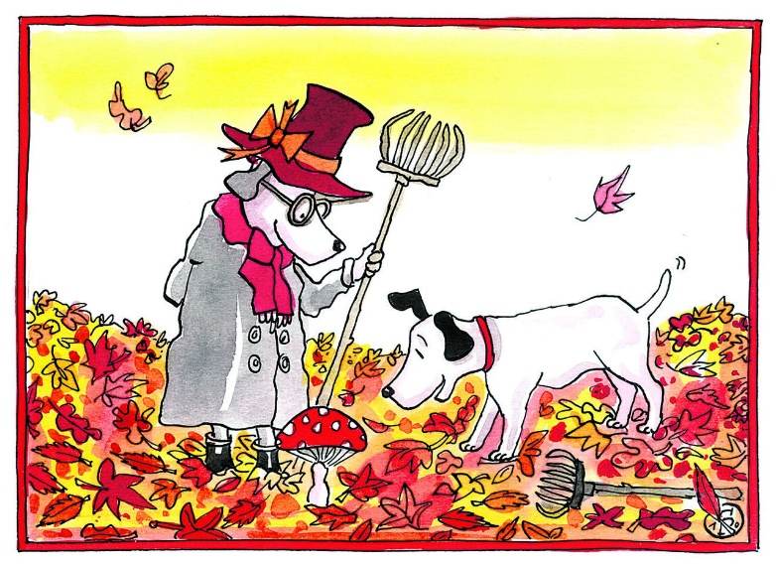


l'école
NOVEMBRE 2019

 |  |  | Vendredi 01/11


Lundi 04/11 | Mardi 05/11 | Jeudi 07/11 | Vendredi 08/11
POTAGE COURGETTES | POTAGE ASPERGES | POTAGE POTIRON | POTAGE CHOU FLEUR
POULET | WIENERSCHNITZEL | VOL-AU-VENT | POISSON DUGLÉRÉ
SAUCE TOMATES-MOZZARELLA | JUS DE CUISSON | MIX DE SALADE | TRANCHES DE CAROTTES
SPIRELLI | POTÉE DE BROCOLI | POMMES DE TERRE VAPEUR | PURÉE
FRUIT | DESSERT LAITIER | DESSERT LAITIER | BISCUIT
Lundi 11/11 | Mardi 12/11 | Jeudi 14/11 | Vendredi 15/11
 | POTAGE TOMATES LEGUMES | POTAGE POIREAUX | SOUPE AUX POIS
 | CORDON BLEU SAUCE POIVRE | POULET FINES HERBES | PAIN DE VIANDE JUS
 | CHOU DE SAVOIE SAUCE BLANCHE | TOMATES | CAROTTES & COURGETTES
 | POMMES DE TERRE VAPEUR | POMMES DE TERRE VAPEUR | PURÉE
 | DESSERT LAITIER | DESSERT LAITIER | BISCUIT
Lundi 18/11 | Mardi 19/11 | Jeudi 21/11 | Vendredi 22/11
POTAGE TOMATES | POTAGE CRESSON | POTAGE CAROTTES | POTAGE CERFEUIL
SAUCE FROMAGE | BOULETTES VÉGÉ SAUCE TOMATES | POULET SAUCE TOMATES | POISSON FRIT CROUSTILLANT
BROCCOLI LARDONS | HARICOTS PRINCESSES, OIGNONS | LAITUE | SAUCE HOLLANDAISE POISSON
SPAGHETTI | GRATIN DAUPHINOIS | POMMES DE TERRE VAPEUR | POTÉE AUX ÉPINARDS
FRUIT | DESSERT LAITIER | DESSERT LAITIER | BISCUIT
Lundi 25/11 | Mardi 26/11 | Jeudi 28/11 | Vendredi 29/11
POTAGE BROCOLI | POTAGE TOSCAN | POTAGE COURGETTES | POTAGE ASPERGES
SAUCE TOMATES | FILET DE POULET AIGRE DOUX | CARBONNADES À LA FLAMANDE | BÛCHETTE SAUCE DOUX
JAMBON LEGUMES | PETTITS POIS | CAROTTES RAPÉES | SALSIFIS EN SAUCE BÉCHAMEL
PENNE COMPLET | RIZ AUX LÉGUMES | POMMES DE TERRE VAPEUR | PURÉE
FRUIT | DESSERT LAITIER | DESSERT LAITIER | BISCUIT
 |  | Phone: 016/353.200 MAIL: bestellingen@delimeal-tienen.be

